상품제안서
패턴 접이식 시장가방 [BG129] | 상품코드: F29926

 |  |  |  |  |  |  | 02-412-0044 | www.easy1.co.kr
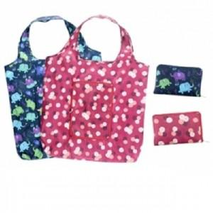

【상세/제작정보】 | 타입 [9. 부엉이] 는 품절되었습니다.

【인쇄/포장옵션】 | 실크, 풀칼라 / OPP(비닐)

【공급단가】 | 수량 | 300~ | 500~ | 1,000~ | 3,000~ | 5,000~
*VAT별도 | 단가 | 1,950원 | 1,880원 | 1,810원 | 1,740원 | 1,690원

【상품 URL】 | http://www.easy1.co.kr/src/goods_detail.php?gdno=29926

